Sheet1
Message syntax | CAN ID (3+29bit) | NAME | Length(Byte) | [Sender]
BO_ | 688 | SAS11 | 8 | MDPS
Signal syntax | Name | Bit start | length | Little endian(unsigned) | (scale,offset) | [min | max] | unit | [Receiver]
SG_ | SAS_Angle | 0 | 16 | @1- | (0.1, 0.0) | [-3276.8 | 3276.7] | "Deg"
SG_ | SAS_Speed | 16 | 8 | @1+ | (4.0, 0.0) | [0.0 | 1016.0] | ""
SG_ | SAS_Stat | 24 | 8 | @1+ | (1.0, 0.0) | [0.0 | 255.0] | ""
SG_ | MsgCount | 32 | 4 | @1+ | (1.0, 0.0) | [0.0 | 15.0] | ""
SG_ | Checksum | 36 | 4 | @1+ | (1.0, 0.0) | [0.0 | 15.0] | ""

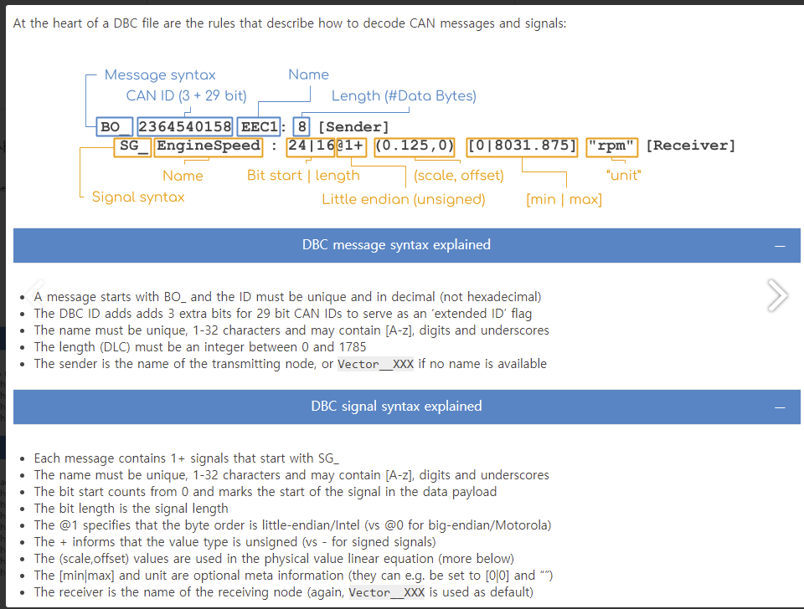
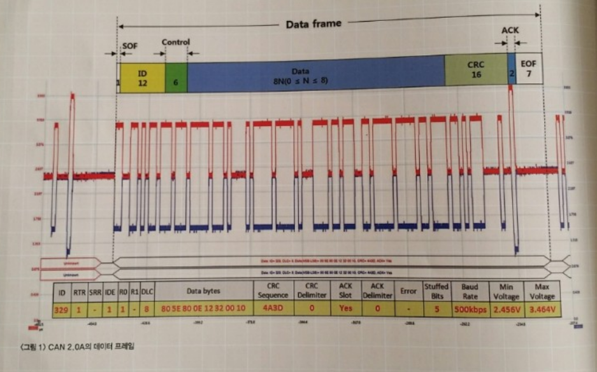
 |  |  |  |  |  |  |  | [Receiver] |  | 개념
 |  |  |  |  |  |  |  | 4WD(4 Wheel Drive) | 4륜구동 | 구동력, 핸들링 성능 강화 및 험로 등에서의 주행성능을 향상시키는 시스템
 |  |  |  |  |  |  |  | ACU(Airbah Control Unit) | 에어백 제어장치 | 사고 시 차량에 가해진 충돌의 세기와 형태에 따라 에어백의 점화 여부 및 최적 전개 시점 결정
 |  |  |  |  |  |  |  | AFLS(Adaptive Front Lightning System) | 가변형 전조등 시스템 | 지능형 자동차 헤드램프 기술로 도로, 기후조건 등, 주행상황의 변화에 따라 운전자의 시야를 최대한 확보해주는 하향빔 시스템
 |  |  |  |  |  |  |  | AVM(Around View Monitoring) |  | 차량 앞뒤와 좌우 아웃 사이드미러 하단에 각 1개씩 총 4개 카메라를 장착해 실시간 왜곡보정 및 합성된 영상으로 차량 주변 360도 영역을 운전자에게 제공하는 시스템
 |  |  |  |  |  |  |  | CLU(Cluster) | 계기판 | 자동차의 인스트루먼트 패널에 설치되어 있는 각종 계기판과 버튼 등의 집합
 |  |  |  |  |  |  |  | ECS(Electronic Control Suspension) | 전자제어 서스펜션 | 지면 상태와 차량의 주행 상태를 판단하여 현가장치의 특성을 변화시키는 시스템
 |  |  |  |  |  |  |  | EMS(Engine Management System) | 엔진제어기 | 엔진의 내부적인 동작을 다양하게 제어하는 시스템
 |  |  |  |  |  |  |  | ESC(Electronic Stability Control) | 차체 자세제어장치 | 자동차의 운동상태에 따라 브레이크, 엔진 출력 등을 제어하여 사고를 방지하는 시스템
 |  |  |  |  |  |  |  | IBOX |  | 커넥티드 서비스 제공을 위한 통신 모뎀 단말기
 |  |  |  |  |  |  |  | LCA(lane Change Assist) | 차선 변경 보조 시스템 | 차선 변경 시 측후방에서 접근하는 차량을 탐지하여 운전자에게 경보해주는 시스템
 |  |  |  |  |  |  |  | LDWS(Lane Departure Warning System) | 차선이탈 경보시스템 | 앞유리 상단에 장착된 카메라를 이용하여 전방 차선을 인식하고, 차선을 이탈할 경우 경보하는 장치
 |  |  |  |  |  |  |  | LKAS(Lane Keeping Assist System) | 주행 조향보조 시스템 | 차선을 이탈하면 단순히 경보만으로 끝나는 것이 아니라 핸들을 제어하여 운전자가 차선을 유지할 수 있도록 보조해주는 장치
 |  |  |  |  |  |  |  | PGS(Parking Guide System) | 주차가이드시스템 | 전방 혹은 후방의 사각지역을 운전자에게 영상으로 제공하는 전후방 모니터링 시스템과 전ㆍ후방 영상과 주차 안내선을 보여줌으로써 운전자로 하여금 원하는 주차공간에 정확하게 주차하도록 가이드 기능이 통합된 시스템
 |  |  |  |  |  |  |  | PSB(Pre-Safe Seat Belt) | 능동안전벨트 | 급브레이크 및 차량 전방으로부터의 충격(사고) 및 충돌이 에상될 때 안전벨트를 순간적으로 당겨서 시트에 탑승자의 몸을 밀착시키는 기능
 |  |  |  |  |  |  |  | SCC(Smart Cruise Control) | 지능형 자동순항시스템 | 레이자를 이용하여 전방차량을 감지라고 가속,감속을 자동으로 제공하는 운전자 편의 시스템
 |  |  |  |  |  |  |  | SPAS (Smart Parking Assist System) | 주차조향보조시스템 | 차량에 장착된 센서를 통해 주차 공간을 탐색하고 탐색된 공간에 차량을 주차할 수 있는 최적의 경로를 계산 후, 조향 휠을 자동으로 조작하여 최적의 경로를 따라 주차 할 수 있도록 도와주는 시스템
 |  |  |  |  |  |  |  | TCU (Transmission Control Unit) | 자동변속기 컨트롤 장치 | 자동변속기 컨트롤 장치): TPS, 속도계, 엔진회전수, 브레이크 스위치 외의 여러가지 센서에서 입력되는 신호를 받아서 변속을 해야 하는 시기를 결정하는 시스템
 |  |  |  |  |  |  |  | BCM (Body Control Module) | 바디제어기 | 차량 내 각종 편의기능 및 필요 경보를 제어하는 장치

